Sheet1
Step 1: 使用插件命令创建事件
1.在地图上创建一个新事件。 2.打开它。 3.添加一个新的插件命令："Mode: Enable One Time Purchase Mode?" 4.将 "Enable/Disable" 参数设置为“true”。 5.单击“确定”保存插件命令的内容。 | 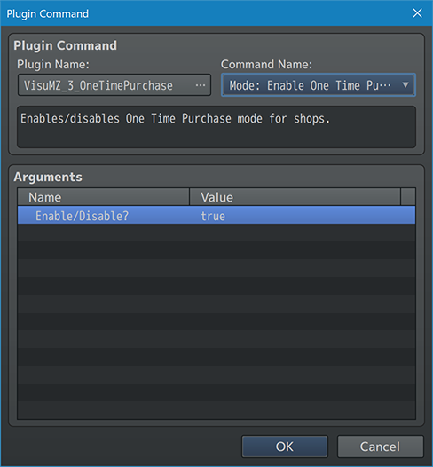

Step 2: 填充商店商品
1.使用“商店处理”创建一个新的事件命令。 2.在其中加入商品。 3.添加三份“药剂”（是的，完全相同）。 4.这将用于演示如何以有限的形式购买的多个“副本” 5.副本之间的任何价格变化将以所列项目的第一份副本为基础。 这就是香草 RPG Maker MZ 的处理方式。 6.加上其他项目。 7.单击“确定”保存“商店处理”事件的内容。 | 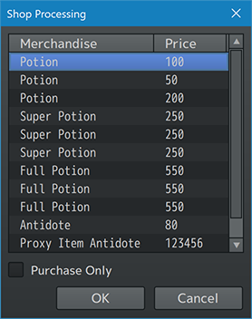

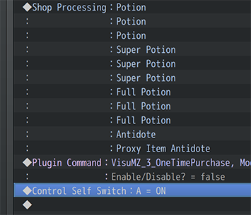
Step 3: 关闭一次性购买模式
1.添加一个新的插件命令："Mode: Enable One Time Purchase Mode?" 2.将 "Enable/Disable" 参数设置为“false”。 3.单击“确定”保存插件命令的内容。 4.这是为了该模式不会影响其他商店。 | 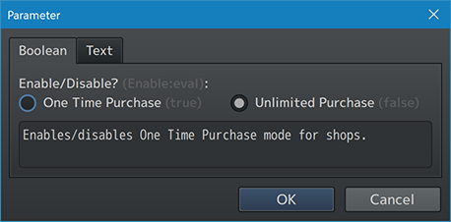

Step 4: 添加一个独立开关
1.插入插件命令后，添加一个独立开关。 2.将独立开关“A”设置为ON。 3.单击“确定”保存“独立开关”的内容。

Step 5: 新建一个页面
1.为事件创建一个新页面。 2.使新页面要求独立开关“A”处于ON状态才能显示。 3.记得给新的事件页面一个图形。 | 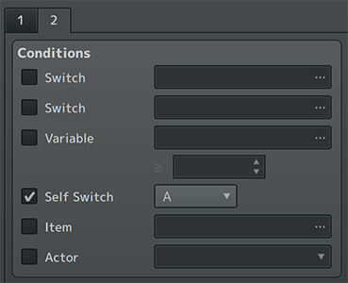

Step 6: 添加 "Open" 插件命令
1.添加一个新的插件命令：“Mode: Enable One Time Purchase Mode?”，设置为true。 2.添加一个新的插件命令：“This Event: Open Last Shop”。 3.添加一个新的插件命令：“Mode: Enable One Time Purchase Mode?”，设置为false。 4.保存事件。 5.保存您的游戏并进行游戏测试。

